Лист1
V(ов) л | 12614400 |  | Н(рег) | 20 | Р(о) кг/м3 | 1.429 |  | S(др ф) | 72 | m(прод о др ф), т/м2 | 0.00125 | m(погл co2 др ф), т/м2 | 0.00165
V(ов) м3 | 12614.4 |  | К(кв) | 20.8 | P(co2) кг/м3 | 1.977 |  | S(топ) | 51 | m(прод о топ), т/м2 | 0.00349 | m(погл co2 топ), т/м2 | 0.00462
 |  |  | К(выд о) | 16.4 |  |  |  | S(об дер) | 123 | m(прод о газ), т/м2 | 0.00075 | m(погл co2 газ), т/м2 | 0.001
V(чо) | 2623.7952 |  | К(укв) | 0.038 |  |  |  | S(куст) | 25
V(чо н рег) | 52475.904 |  | К(выд co2) | 4 |  |  |  | S(газ) | 53
 |  |  | N(дер) | 30
М(чо н рег) кг | 74988.066816
М(чо н рег) т | 74.988066816 | оптимальное количество для стабильной работы организма

К(ов) | 4.4

V(ож 1ч) | 2623.7952
V(ож н рег) | 52475.904

М(ож н рег), т | 74.988066816 | Минимальное количество кислорода

V(со2 в) | 4.793472
V(со2 н рег) | 95.86944

M(со2 н рег), т | 0.18953388288 | Этот результат зафиксировать в выводе, как физиологически комфортную концентрацию СО2.

K(ов co2) | 3.962

V(co2ж1ч) | 499.782528
V(co2ж н рег) | 9995.65056

M(co2ж н рег), т | 19.761401157 | Это количество углекислого газа, создаваемого в процессе жизнедеятельности людей - физиологический вклад населения. Этот результат зафиксировать в выводе.

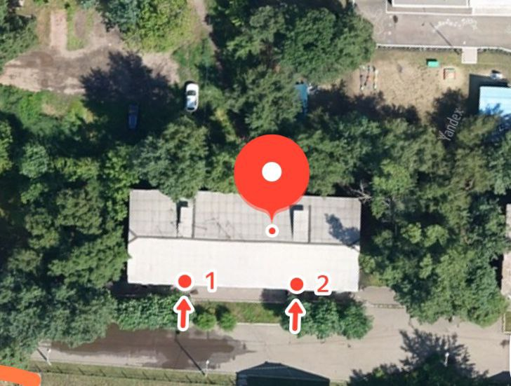
M(выд о др ф) | 0.09 |  | M(погл co2 др ф) | 0.1188
M(выд о топ) | 0.25128 |  | M(погл co2 топ) | 0.33264
M(выд о газ) | 0.054 |  | M(погл co2 газ) | 0.072
M(выд о) | 0.39528 |  | M(погл со2) | 0.52344

O(o) | 52.7124%

Б(о2) | 52.71%
Б(co2) | 276.17%

M(нехв о) | 74.592786816
S(зел нас треб доп) | 188.70873005

S(д1) | 4.1
К(д) | 95.050909769

S(зел нас факт) | 201 |  | S(зел нас факт/чел) | 10.05
S(зел нас треб) | 389.70873005 |  | S(зел нас треб/чел) | 19.485436503

 |  |  |  |  |  | Вывод | Баланс кислорода слишком мал. Необходимо большее количество зелёных насаждений для выработки кислорода и поглощения углекислого газа

